表2-3
図1-1 医療施設数の年次推移
 |  |  |  |  |  |  | 各年10月1日現在
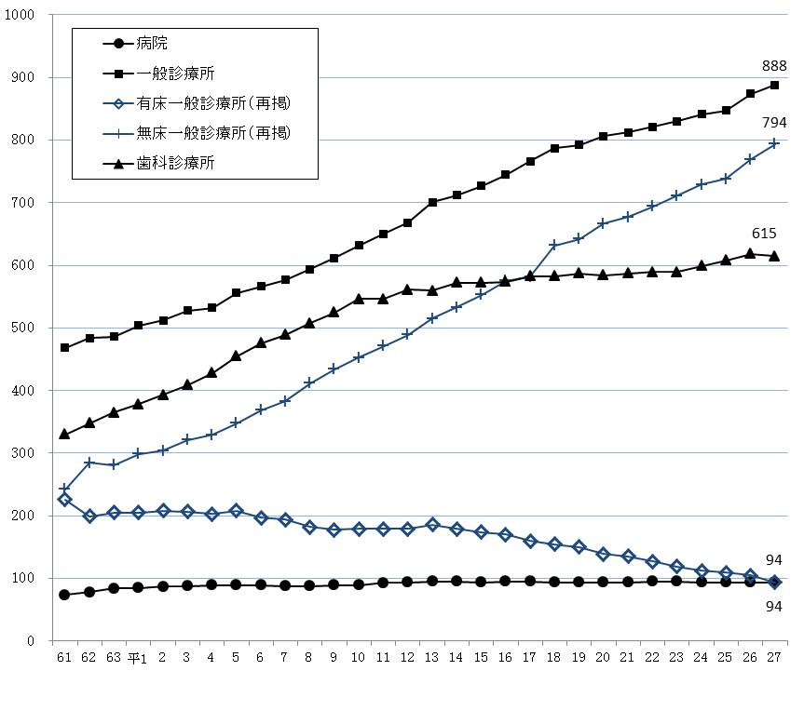

表２ 施設の種類別にみた施設数の動態状況
 |  |  |  |  |  |  |  | （平成26年10月～平成27年9月）
 | 平成26年 10月１日 現在 | 増減数 |  |  |  |  |  | 平成27年 10月１日 現在
 |  |  | 増 |  | 減 |  | 種別等 の変更
 |  |  | 開設 | 再開 | 廃止 | 休止
総数 | 1,586 | 11 | 81 | 2 | 63 | 9 | - | 1,597
病院 | 94 | - | 1 | - | 1 | - | - | 94
精神科病院 | 13 | - | - | - | - | - | - | 13
一 般 病 院 | 81 | - | 1 | - | 1 | - | - | 81
一般診療所 | 874 | 14 | 66 | 1 | 47 | 6 | - | 888
歯科診療所 | 618 | △ 3 | 14 | 1 | 15 | 3 | - | 615

表３ 人口10万対施設数
 |  |  |  |  |  |  |  | 平成27年10月１日現在
 |  |  | 病院 |  |  | 一般 診療所 |  | 歯科 診療所
 |  |  |  | 精神科病院 | 一般病院 |  | 有床
施設の種類別施設数 | 全国 |  | 8,480 | 1,064 | 7,416 | 100,995 | 7,961 | 68,737
 | 沖縄県 |  | 94 | 13 | 81 | 888 | 94 | 615
人口10万対施設数 | 全国 |  | 6.7 | 0.8 | 5.8 | 79.5 | 6.3 | 54.1
 | 沖縄県 |  | 6.6 | 0.9 | 5.7 | 61.9 | 6.6 | 42.9

表4
２ 開設者別にみた施設数
施設数を開設者別にみると、病院は「医療法人」が66施設（病院総数の70.2％）と最も多く、次いで「公的医療機関」が9施設(同9.6%)となっている。一般診療所は「個人」が387施設（一般診療所総数の43.6%）と最も多く、次いで「医療法人」が362施設（同40.8％）となっている。歯科診療所は「個人」が493施設（歯科診療所総数の80.2%）と最も多くなっている。 前年と比べると、病院は開設者別の施設数に増減はない。一般診療所は「医療法人」が8施設、「個人」が3施設、「その他」が3施設増加している。歯科診療所は「医療法人」が1施設増加し、「個人」が4施設減少している。（表4）

 | #REF! | #REF! | #REF! | #REF! | #REF!
1 | 1 | 1 | 1 | 1 | 1
表4 開設者別にみた施設数
 |  |  |  |  |  |  |  | 各年10月1日現在
 |  | 施設数 |  |  |  | 対前年 |  | 構成割合(%)
 |  | 平成24年 | 平成25年 | 平成26年 | 平成27年 | 増減数 | 増減率(%) | 平成26年 | 平成27年
病院 |  | 94 | 94 | 94 | 94 | - | - | 100.0 | 100.0
 | 国 | 6 | 6 | 6 | 6 | - | - | 6.4 | 6.4
 | 公的医療機関 | 9 | 9 | 9 | 9 | - | - | 9.6 | 9.6
 | 社会保険関係団体 | - | - | - | - | - | ・ | - | -
 | 医療法人 | 65 | 65 | 66 | 66 | - | - | 70.2 | 70.2
 | 個人 | 3 | 3 | 2 | 2 | - | - | 2.1 | 2.1
 | その他 | 11 | 11 | 11 | 11 | - | - | 11.7 | 11.7
一般診療所 |  | 841 | 847 | 874 | 888 | 14 | 1.6 | 100.0 | 100.0
 | 国 | 11 | 11 | 10 | 10 | - | - | 1.1 | 1.1
 | 公的医療機関 | 34 | 34 | 33 | 33 | - | - | 3.8 | 3.7
 | 社会保険関係団体 | 6 | 6 | 6 | 6 | - | - | 0.7 | 0.7
 | 医療法人 | 331 | 332 | 354 | 362 | 8 | 2.3 | 40.5 | 40.8
 | 個人 | 368 | 376 | 384 | 387 | 3 | 0.8 | 43.9 | 43.6
 | その他 | 91 | 88 | 87 | 90 | 3 | 3.4 | 10.0 | 10.1
歯科診療所 |  | 599 | 608 | 618 | 615 | △ 3 | △ 0.5 | 100.0 | 100.0
 | 国 | - | - | - | - | - | ・ | - | -
 | 公的医療機関 | 11 | 11 | 11 | 11 | - | - | 1.8 | 1.8
 | 社会保険関係団体 | - | - | - | - | - | ・ | - | -
 | 医療法人 | 102 | 111 | 109 | 110 | 1 | 0.9 | 17.6 | 17.9
 | 個人 | 485 | 485 | 497 | 493 | △ 4 | △ 0.8 | 80.4 | 80.2
 | その他 | 1 | 1 | 1 | 1 | - | - | 0.2 | 0.2

表8
図1-2 病床の種類別にみた病床数の年次推移
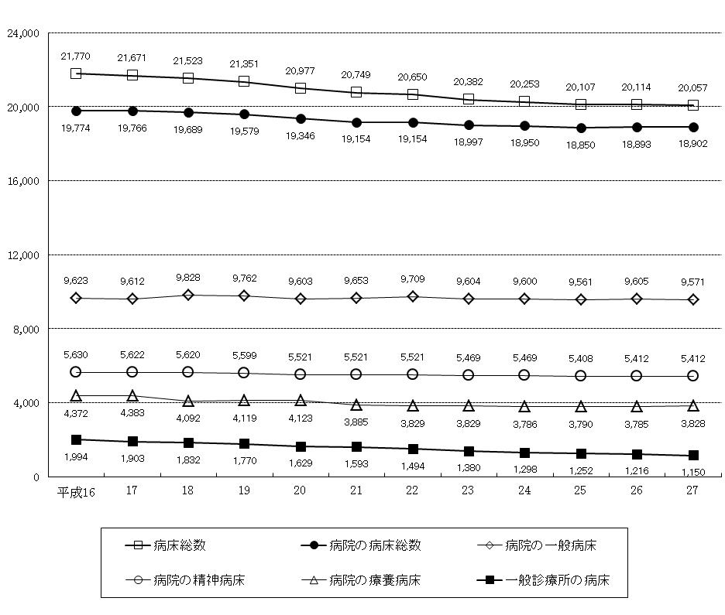

表8 病床の種類別に見た病床数の年次推移
 |  |  |  |  |  |  |  |  |  |  | 各年10月１日現在
 |  | 平成16 | 17 | 18 | 19 | 20 | 21 | 22 | 23 | 24 | 25 | 26 | 27
病床総数 |  | 21,770 | 21,671 | 21,523 | 21,351 | 20,977 | 20,749 | 20,650 | 20,382 | 20,253 | 20,107 | 20,114 | 20,057
病院 |  | 19,774 | 19,766 | 19,689 | 19,579 | 19,346 | 19,154 | 19,154 | 18,997 | 18,950 | 18,850 | 18,893 | 18,902
 | 精神病床 | 5,630 | 5,622 | 5,620 | 5,599 | 5,521 | 5,521 | 5,521 | 5,469 | 5,469 | 5,408 | 5,412 | 5,412
 | 感染症病床 | 18 | 18 | 18 | 18 | 18 | 24 | 24 | 24 | 24 | 24 | 24 | 24
 | 結核病床 | 131 | 131 | 131 | 81 | 81 | 71 | 71 | 71 | 71 | 67 | 67 | 67
 | 療養病床 | 4,372 | 4,383 | 4,092 | 4,119 | 4,123 | 3,885 | 3,829 | 3,829 | 3,786 | 3,790 | 3,785 | 3,828
 | 一般病床 | 9,623 | 9,612 | 9,828 | 9,762 | 9,603 | 9,653 | 9,709 | 9,604 | 9,600 | 9,561 | 9,605 | 9,571
一般診療所 |  | 1,994 | 1,903 | 1,832 | 1,770 | 1,629 | 1,593 | 1,494 | 1,380 | 1,298 | 1,252 | 1,216 | 1,150
 | (再掲)療養病床 | 273 | 287 | 267 | 267 | 263 | 263 | 229 | 208 | 176 | 176 | 168 | 168
歯科診療所 |  | 2 | 2 | 2 | 2 | 2 | 2 | 2 | 5 | 5 | 5 | 5 | 5

